상품제안서
대원선, 소원선 부채 | 상품코드: F04664

 |  |  |  |  |  |  | 02-412-0044 | www.easy1.co.kr
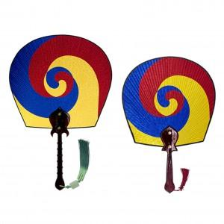

【상세/제작정보】 | ●매듭포함 ●실크인쇄(손잡이부분)

【인쇄/포장옵션】 | 실크 / 포장불가능

【공급단가】 | 수량 | 200~ | 500~ | 1,000~ | 3,000~ | 5,000~
*VAT별도 | 대원선 | 38,810원 | 37,370원 | 35,930원 | 34,500원 | 33,630원
 | 소원선 | 16,870원 | 16,250원 | 15,620원 | 15,000원 | 14,620원

【상품 URL】 | https://dev.easy1.co.kr:443/src/goods_detail.php?gdno=4664

